QLQ-76902
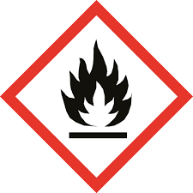
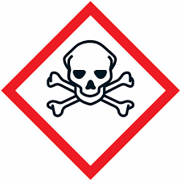

DEPOSITO DE PRODUCTOS INFLAMABLES

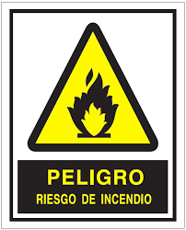




RIESGOS ESPECIFICOS

